Marco
Dimensionado ambiental:
1. A(m)≥1,2*Anch_{BF} ó A(m)≥1,5*Anch_{CA}
2. H_{min} según criterio tabla 4.1 N5.2-IC.
3. El marco se dispone con pendiente nula.
4. Se repone el lecho con la pendiente original. Si se aprecia acorazamiento, asegurarse que la capa superficial se repone en esa misma situación.
5. Espesor lecho_{salida}(m)≥Max[2*D_{max}(m); 0,2*H]
6. Espesor lecho_{entrada}(m)= EL_{salida}(m)+[L(m)*Pte_{original(}m/m)] ≤0.4*H
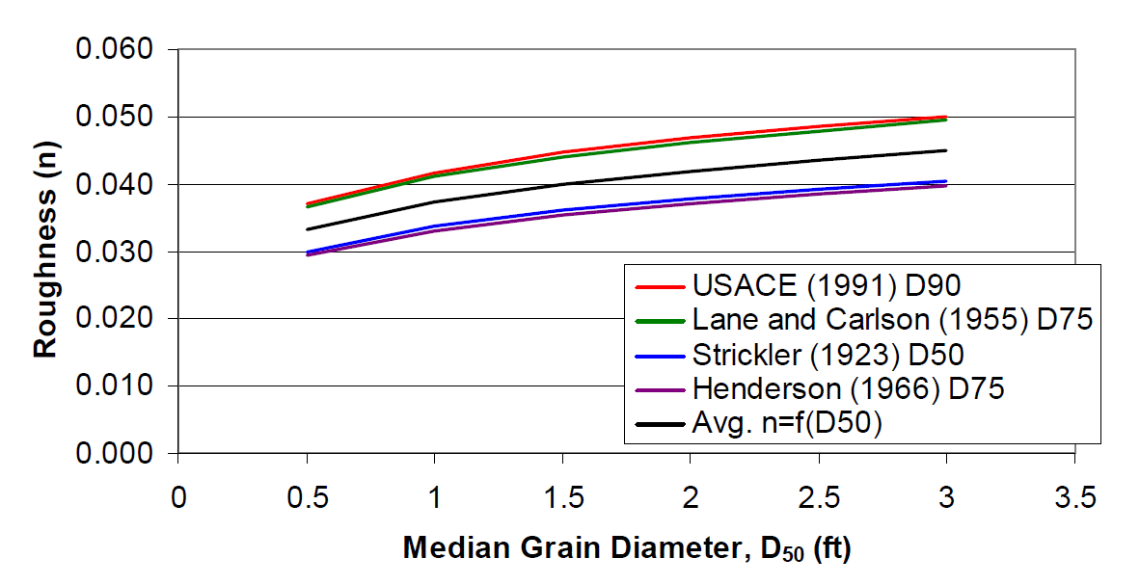
 | DATOS |  |  |  |  | Rugosidad ("n" Manning)
 | Dmax(m)= | 0.25 | Dmax= Diámetro máximo material del lecho |  |  | "n" marco= | 0.017
 | Pte(m/m)= | 0.0080 | Pte= Pendiente del lecho original |  |  | "n" lecho= | 0.038
Altura libre
 | L(m)= | 8.0 | L= Longitud de la ODT
 | AnchBF(m)= |  | AnchBF= Anchura del bankfull o de cauce lleno
 | AnchCA(m)= | 2.0 | AnchCA= Anchura del cauce activo |  |  | Instrucción 5.2-IC 2016

Espesor del lecho
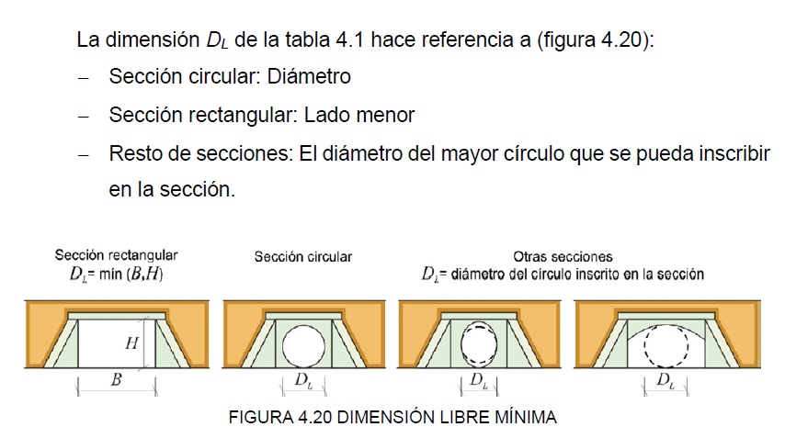
CÓDIGO DE COLORES | El usuario debe introducir los valores en las celdas con este color
 | En este color la hoja de cálculo ofrece valores para condiciones mínimas |  |  |  |  |  |  | D(m)= | 0.25 | Introducir el valor del tamaño representativo del material del lecho
 | RESULTADOS |  |  |  |  |  |  | D(ft)= | 0.82 | Con este valor, entrar en la gráfica y obtener una estimación de la rugosidad

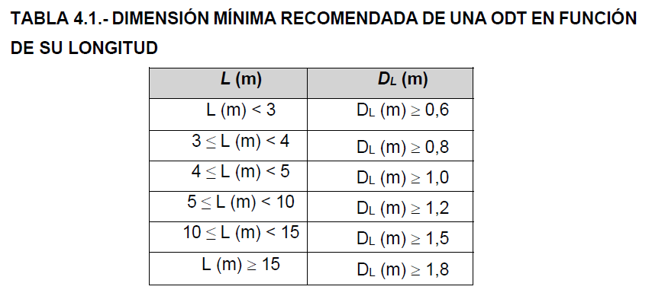
 | Geometría del marco
 | H(m)= | 2 | Verificar valor min en Tb 4.1
 | A(m)= | 3 | Amin(m)= | 3
 | Lutil(m)= | 2.00 | Valor disponible en catálogo del fabricante
 | Nº marcos= | 4 | Introducir para que se cumpla LrealODT≥L
 | ELsalida(m)= | 0.600 | ELsalidamínimo (m)= |  | 0.5
 | LODT(m)real= | 8.00 | LrealODT=Lútil marco * nº marcos≥ L
 | ELentrada(m)= | 0.66 | ¿ELentrada<0,4*H? |  | SI
Altura libre entrada(m)= |  | 1.34 | Alt. libre entrada=Hm-ELentrada |  | ¿>DL?
Altura libre salida(m)= |  | 1.40 | Alt. libre salida=Hm-ELsalida

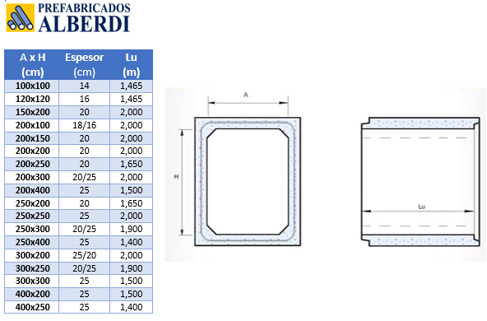

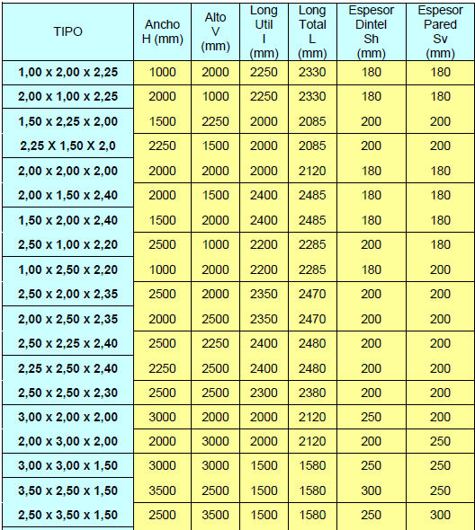

Transitabilidad
Funcionalidad ambiental:
1. Como caudales para verificación de la funcionalidad ambiental, se consideran los correspondientes a los percentiles de excedencia del 10% y 90% del período de uso por la especie(s) de referencia.
2. Se dispone un cauce de aguas bajas que se dimensionará para garantizar la transitabilidad con el Q90%.
3. Se asume régimen uniforme: es de aplicación la fórmula de Manning.
4. Se debe satisfacer la condición de calado mínimo para el Q90% y la de velocidad máxima para el Q10%.
 |  |  |  |  | AGUAS BAJAS |  |  |  |  | d
 |  |  |  |  | Q90%(m3/s)= | 0.4 |  |  |  |  | a
 | Geometría del marco |  |  |  | Geometría cauce |  |  |  |  | c |  |  |  | Cauce aguas bajas lleno
 | H(m)= | 2 |  |  | a(m)= | 0.75 |  |  |  |  | b
 | A(m)= | 3 |  |  | b(m)= | 0.55 |  |  |  |  |  | y |  | Sm= | 0.85
 |  |  |  |  | c(m)= | 0.8 |  |  |  |  |  |  |  | Pm= | 2.69
 | ELsalida(m)= | 0.6 |  |  | d(m)= | 2.4
 | LODT(m)real= | 8 |  |  | c:b= | 1.5 | NO CUMPLE
 | ELentrada(m)= | 0.66 |  |  | Calado normal y(m)= | 0.35 |  |  | 0.2*A<a(m)<0.4*A |  | b(m)≥1.5*yminespecie |  | c(m)≥1.5*b
Altura libre entrada(m)= |  | 1.34 |  |  |  |  | Recomendaciones: |  | 0.6 | 1.2 | 0.52
 |  |  |  |  | Sección ENTRADA |  |  | A(m)= | 3
 |  |  |  |  | GEOMETRÍA HIDRÁULICA
 | Especie(s) objetivo |  |  |  | Sm(m2)= | 0.44
 | ymin(m)= | 0.35 |  |  | Pm(m)= | 1.99
 | vmax(m/s)= | 1.8 |  |  | Rh(m)= | 0.22
 |  |  |  |  | VARIABLES HIDRÁULICAS
 |  |  |  |  | v(m/s)= | 0.86
 |  |  |  |  | Q(m3/s)= | 0.38 | CUMPLE
El usuario debe introducir los valores en las celdas con este color |  |  |  |  | F= | 0.47
Valores para condiciones mínimas
RESULTADOS
 |  |  |  |  | AGUAS ALTAS
 |  |  |  |  | Q10%(m3/s)= | 3.8
 |  |  |  |  | Geometría cauce
 |  |  |  |  | A(m)= | 3 |  |  |  |  | A

 |  |  |  | Altura libre entrada(m)= |  | 1.34
 |  |  |  |  | Calado normal y(m)= | 1

 |  |  |  |  | Sección ENTRADA
 |  |  |  |  | GEOMETRÍA HIDRÁULICA
 |  |  |  |  | Sm(m2)= | 2.20
 |  |  |  |  | Pm(m)= | 4.24
 |  |  |  |  | Rh(m)= | 0.52
 |  |  |  |  | n= | 0.034 |  |  |  |  | y
 |  |  |  |  | VARIABLES HIDRÁULICAS
 |  |  | vmax(m/s)= | 1.8 | v(m/s)= | 1.72 | CUMPLE
 |  |  | Q10%(m3/s)= | 3.8 | Q(m3/s)= | 3.79 | NO CUMPLE
 |  |  |  |  | F= | 0.55

